Execução
ID | Funcionalidade | Cenário / Descrição | Canal | Referências / Tags | Passos (step by step) | Resultado Esperado | Status | Bug Relacionado | Evidência | Executado por / Data | Observações
CT-01 | Cupom | Aplicar BEMVINDO10 reduz 10% do subtotal dos produtos | UI | CA01, CA09, smoke, automatizar | 1. Acessar a Verzel Store com o carrinho vazio. 2. Adicionar 1 unidade de Calça Jeans Slim e 2 unidades de Boné Aba Curva. 3. Aplicar o cupom BEMVINDO10. 4. Conferir o resumo do carrinho. | Subtotal: R$ 239,70 Desconto: R$ 23,97 Frete: Grátis Total: R$ 215,73 Mensagem do cupom informa que foi aplicado. | Passou |  | 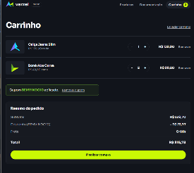 | Yasmin Leite / 09-10-2026
CT-02 | Cupom | O desconto do cupom não incide sobre o frete | UI / API | CA01, CA09 | 1. Acessar a Verzel Store com o carrinho vazio. 2. Adicionar 1 unidade de Mochila Urbana 20L. 3. Aplicar o cupom BEMVINDO10. 4. Conferir o resumo do carrinho. 5. Repetir no canal API (Postman): POST /api/carrinho/calcular com os mesmos itens e cupom e conferir os mesmos valores. | Subtotal: R$ 100,00 Desconto: R$ 10,00 Frete: R$ 19,90 Total: R$ 109,90 | Passou |  | { "itens": [ { "produtoId": "P005", "nome": "Mochila Urbana 20L", "precoUnitario": 100, "quantidade": 1, "total": 100 } ], "subtotal": 100, "desconto": 10, "frete": 19.9, "freteGratis": false, "valorFaltanteFreteGratis": 100, "total": 109.9, "cupom": { "codigo": "BEMVINDO10", "aplicado": true, "mensagem": "Cupom aplicado: 10% de desconto nos produtos." } } | Yasmin Leite / 09-10-2027
CT-03 | Cupom | O código do cupom não diferencia maiúsculas de minúsculas | UI / API | CA02 | 1. Acessar a Verzel Store com o carrinho vazio. 2. Adicionar 1 unidade de Mochila Urbana 20L. 3. Aplicar, um por vez (removendo o cupom entre as tentativas): bemvindo10, BemVindo10, bEmViNdO10. 4. Conferir desconto e total em cada tentativa. 5. Repetir no canal API (Postman): POST /api/carrinho/calcular com os mesmos itens e cupom e conferir os mesmos valores. | Para os três códigos: desconto R$ 10,00 e total R$ 109,90. | Passou |  |  | Yasmin Leite / 09-10-2028
CT-04 | Cupom | Espaços no início e no fim do código são ignorados | UI / API | CA02 | 1. Acessar a Verzel Store com o carrinho vazio. 2. Adicionar 1 unidade de Mochila Urbana 20L. 3. Aplicar, um por vez: ' BEMVINDO10' (2 espaços antes), 'BEMVINDO10 ' (2 espaços depois), ' bemvindo10 ' (2 espaços em cada ponta). 4. Conferir desconto e total em cada tentativa. 5. Repetir no canal API (Postman): POST /api/carrinho/calcular com os mesmos itens e cupom e conferir os mesmos valores. | Para os três códigos: desconto R$ 10,00 e total R$ 109,90. | Passou |  | 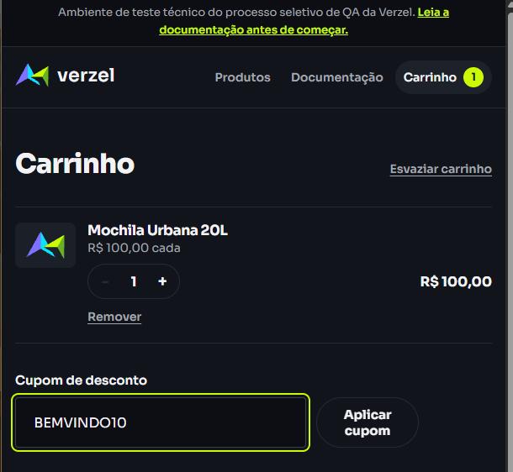 | Yasmin Leite / 09-10-2029
CT-05 | Cupom | Cupom inexistente exibe "Cupom inválido." e não aplica desconto | UI / API | CA03 | 1. Acessar a Verzel Store com o carrinho vazio. 2. Adicionar 1 unidade de Mochila Urbana 20L. 3. Aplicar, um por vez: DESCONTO50, BEMVINDO, BEMVINDO100. 4. Conferir a mensagem, o desconto e o total em cada tentativa. 5. Repetir no canal API (Postman): POST /api/carrinho/calcular com os mesmos itens e cupom e conferir os mesmos valores. | Mensagem do cupom: "Cupom inválido." Desconto: R$ 0,00 Total: R$ 119,90 | Passou |  |  | Yasmin Leite / 09-10-2030
CT-06 | Cupom | Cupom expirado exibe "Cupom expirado." e não aplica desconto | UI / API | CA04, automatizar | 1. Acessar a Verzel Store com o carrinho vazio. 2. Adicionar 1 unidade de Mochila Urbana 20L. 3. Aplicar, um por vez: VERAO2026, verao2026. 4. Conferir a mensagem, o desconto e o total em cada tentativa. 5. Repetir no canal API (Postman): POST /api/carrinho/calcular com os mesmos itens e cupom e conferir os mesmos valores. | Mensagem do cupom: "Cupom expirado." Desconto: R$ 0,00 Total: R$ 119,90 | Passou |  | 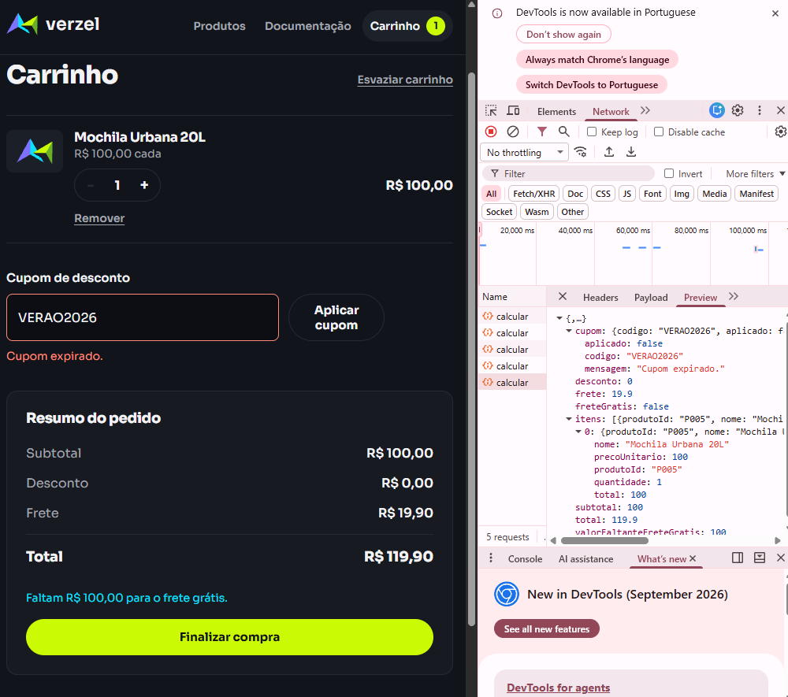 | Yasmin Leite / 09-10-2031
CT-07 | Cupom | Não é possível aplicar um segundo cupom sem remover o atual | UI | CA05, AMB-01 | 1. Acessar a Verzel Store com o carrinho vazio. 2. Adicionar 1 unidade de Mochila Urbana 20L. 3. Aplicar o cupom BEMVINDO10. 4. Tentar aplicar o cupom VERAO2026 sem remover o atual. | A interface não permite aplicar o segundo cupom. BEMVINDO10 continua aplicado. Desconto continua R$ 10,00. | Passou |  |  | Yasmin Leite / 09-10-2032 | Sistema só permite adicinoar novo cupom após remover o atual.
CT-08 | Cupom | Remover o cupom atual e aplicar outro | UI | CA05 | 1. Acessar a Verzel Store com o carrinho vazio. 2. Adicionar 1 unidade de Mochila Urbana 20L. 3. Aplicar o cupom BEMVINDO10. 4. Remover o cupom atual e conferir desconto e total. 5. Aplicar o cupom VERAO2026. | Após remover: desconto R$ 0,00 e total R$ 119,90. Após aplicar VERAO2026: mensagem "Cupom expirado." e desconto R$ 0,00. | Passou |  |  | Yasmin Leite / 09-10-2033
CT-09 | Cupom | Um cupom inválido não impede aplicar um cupom válido em seguida | UI | CA03 | 1. Acessar a Verzel Store com o carrinho vazio. 2. Adicionar 1 unidade de Mochila Urbana 20L. 3. Aplicar DESCONTO50 e confirmar a mensagem "Cupom inválido." 4. Aplicar BEMVINDO10. | Desconto R$ 10,00 e total R$ 109,90. | Passou |  |  | Yasmin Leite / 09-10-2034
CT-10 | Cupom | Desconto e frete são recalculados ao alterar o carrinho com cupom aplicado | UI | CA01, CA06, BUG | 1. Acessar a Verzel Store com o carrinho vazio. 2. Adicionar 1 unidade de Mochila Urbana 20L. 3. Aplicar o cupom BEMVINDO10. 4. Aumentar a quantidade da Mochila para 2 e conferir o resumo. 5. Reduzir a quantidade da Mochila para 1 e conferir o resumo. | Com 2 unidades: subtotal R$ 200,00; desconto R$ 20,00; frete R$ 0,00; total R$ 180,00. Com 1 unidade: desconto R$ 10,00; frete R$ 19,90; total R$ 109,90. | Falhou |  | 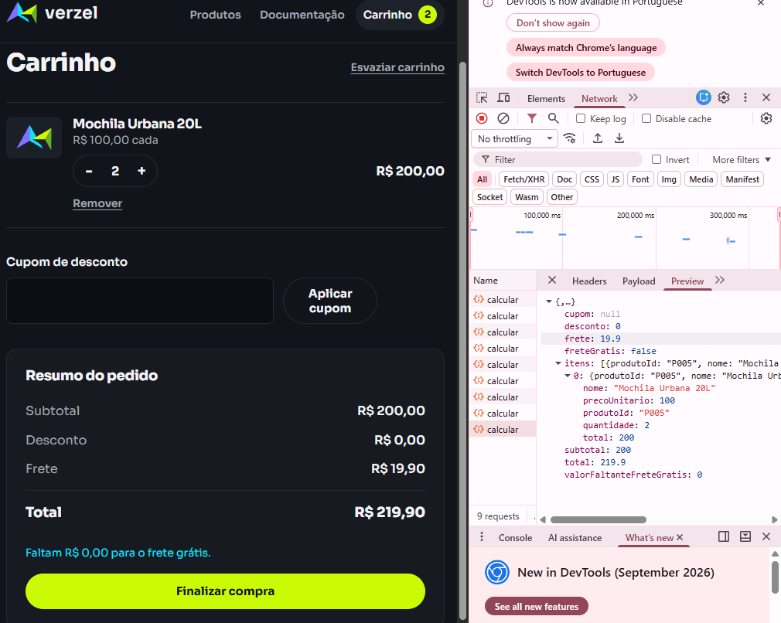 | Yasmin Leite / 09-10-2035 | Marcado como BUG no arquivo .feature. README relaciona o BUG-003 a este caso.
CT-11 | Cupom | Espaço no meio do código não é ignorado | UI / API | CA02, CA03, AMB-02 | 1. Acessar a Verzel Store com o carrinho vazio. 2. Adicionar 1 unidade de Mochila Urbana 20L. 3. Aplicar o cupom 'BEM VINDO10' (com espaço no meio). 4. Conferir mensagem, desconto e total. 5. Repetir no canal API (Postman): POST /api/carrinho/calcular com os mesmos itens e cupom e conferir os mesmos valores. | Mensagem do cupom: "Cupom inválido." Desconto: R$ 0,00 Total: R$ 119,90 | Passou |  |  | Yasmin Leite / 09-10-2036
CT-12 | Frete | Abaixo de R$ 200,00 cobra frete fixo e informa quanto falta | UI / API | CA07 | 1. Acessar a Verzel Store com o carrinho vazio. 2. Para cada carrinho abaixo, conferir subtotal, frete, valor faltante e total: (a) 1 Mochila Urbana 20L; (b) 1 Boné Aba Curva; (c) 5 Kit 3 Pares de Meias; (d) 1 Tênis Casual Urbano. 3. Repetir no canal API (Postman): POST /api/carrinho/calcular com os mesmos itens e cupom e conferir os mesmos valores. | Frete: R$ 19,90 em todos os casos. (a) subtotal R$ 100,00; faltam R$ 100,00; total R$ 119,90 (b) subtotal R$ 49,90; faltam R$ 150,10; total R$ 69,80 (c) subtotal R$ 149,50; faltam R$ 50,50; total R$ 169,40 (d) subtotal R$ 189,90; faltam R$ 10,10; total R$ 209,80 | Passou |  |  | Yasmin Leite / 09-10-2037
CT-13 | Frete | Subtotal exatamente igual a R$ 200,00 tem frete grátis (limite inclusivo) | UI / API | CA06, automatizar, BUG | 1. Acessar a Verzel Store com o carrinho vazio. 2. Para cada carrinho, conferir subtotal, frete, aviso de valor faltante e total: (a) 2 Mochila Urbana 20L; (b) 1 Mochila Urbana 20L + 2 Garrafa Térmica 750ml; (c) 4 Garrafa Térmica 750ml. 3. Repetir no canal API (Postman): POST /api/carrinho/calcular com os mesmos itens e cupom e conferir os mesmos valores. | Subtotal: R$ 200,00 Frete: R$ 0,00 Sem aviso de valor faltante Total: R$ 200,00 | Falhou | BUG-003 |  | Yasmin Leite / 09-10-2038 | Marcado como BUG no arquivo .feature. README relaciona o BUG-003 a este caso. (mesmo padrão do CT10).
CT-14 | Frete | Logo abaixo do limite ainda cobra frete | UI / API | CA06, CA07 | 1. Acessar a Verzel Store com o carrinho vazio. 2. Conferir os carrinhos: (a) 1 Camiseta Essencial + 1 Calça Jeans Slim; (b) 4 Boné Aba Curva. 3. Repetir no canal API (Postman): POST /api/carrinho/calcular com os mesmos itens e cupom e conferir os mesmos valores. | Frete: R$ 19,90 nos dois casos. (a) subtotal R$ 199,80; faltam R$ 0,20; total R$ 219,70 (b) subtotal R$ 199,60; faltam R$ 0,40; total R$ 219,50 | Passou |  | 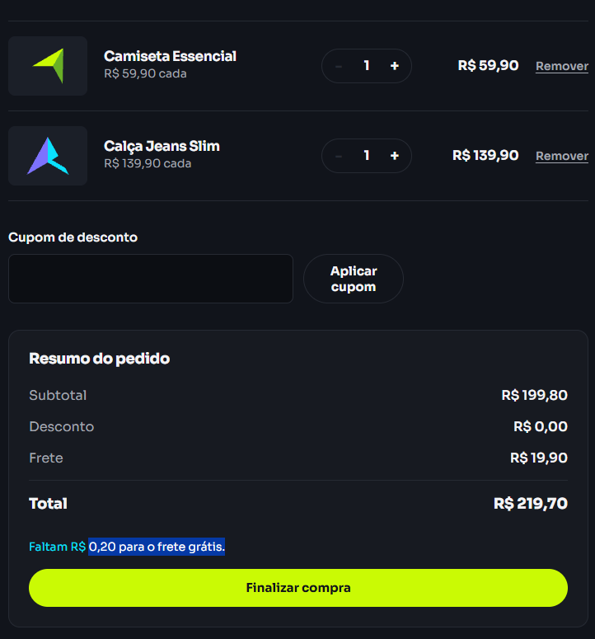 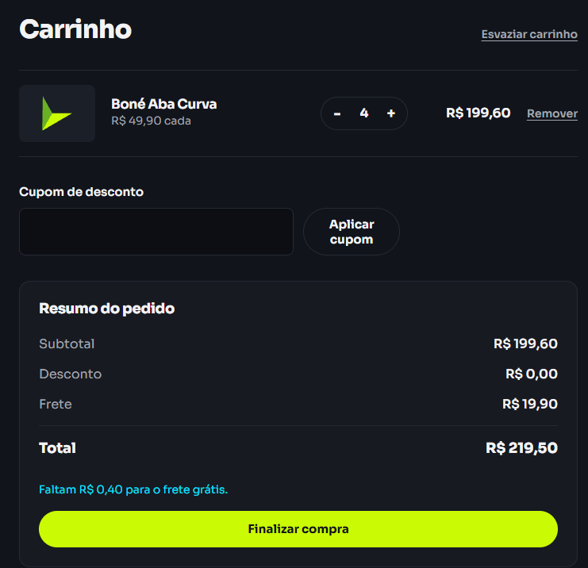 | Yasmin Leite / 09-10-2039
CT-15 | Frete | Acima de R$ 200,00 o frete é grátis | UI / API | CA06 | 1. Acessar a Verzel Store com o carrinho vazio. 2. Adicionar 1 unidade de Jaqueta Corta-Vento. 3. Conferir o resumo. 4. Repetir no canal API (Postman): POST /api/carrinho/calcular com os mesmos itens e cupom e conferir os mesmos valores. | Subtotal: R$ 229,90 Frete: R$ 0,00 Total: R$ 229,90 | Passou |  | { "itens": [ { "produtoId": "P007", "nome": "Jaqueta Corta-Vento", "precoUnitario": 229.9, "quantidade": 1, "total": 229.9 } ], "subtotal": 229.9, "desconto": 0, "frete": 0, "freteGratis": true, "valorFaltanteFreteGratis": 0, "total": 229.9, "cupom": null } | Yasmin Leite / 09-10-2040
CT-16 | Frete | O frete grátis considera o subtotal antes do desconto do cupom | UI / API | CA08, automatizar | 1. Acessar a Verzel Store com o carrinho vazio. 2. Adicionar 1 unidade de Tênis Casual Urbano e 1 unidade de Kit 3 Pares de Meias. 3. Aplicar o cupom BEMVINDO10. 4. Conferir o resumo. 5. Repetir no canal API (Postman): POST /api/carrinho/calcular com os mesmos itens e cupom e conferir os mesmos valores. | Subtotal: R$ 219,80 Desconto: R$ 21,98 Frete: R$ 0,00 Total: R$ 197,82 (abaixo de R$ 200,00, mas o frete continua grátis) | Passou |  |  | Yasmin Leite / 09-10-2041
CT-17 | Frete | Abaixo do limite com cupom, o valor faltante usa o subtotal antes do desconto | UI / API | CA07, CA08 | 1. Acessar a Verzel Store com o carrinho vazio. 2. Adicionar 4 unidades de Boné Aba Curva. 3. Aplicar o cupom BEMVINDO10. 4. Conferir o resumo. 5. Repetir no canal API (Postman): POST /api/carrinho/calcular com os mesmos itens e cupom e conferir os mesmos valores. | Subtotal: R$ 199,60 Desconto: R$ 19,96 Frete: R$ 19,90 Faltam R$ 0,40 para o frete grátis Total: R$ 199,54 | Passou |  | {"itens":[{"produtoId":"P004","quantidade":4}],"cupom":"BEMVINDO10"} { "itens": [ { "produtoId": "P004", "nome": "Boné Aba Curva", "precoUnitario": 49.9, "quantidade": 4, "total": 199.6 } ], "subtotal": 199.6, "desconto": 19.96, "frete": 19.9, "freteGratis": false, "valorFaltanteFreteGratis": 0.4, "total": 199.54, "cupom": { "codigo": "BEMVINDO10", "aplicado": true, "mensagem": "Cupom aplicado: 10% de desconto nos produtos." } } | Yasmin Leite / 09-10-2042
CT-18 | Frete | O aviso de frete muda ao ultrapassar o limite e volta ao reduzir o carrinho | UI | CA06, CA07 | 1. Acessar a Verzel Store com o carrinho vazio. 2. Adicionar 1 unidade de Mochila Urbana 20L e confirmar o aviso "faltam R$ 100,00". 3. Adicionar mais 1 unidade de Mochila Urbana 20L e conferir frete e aviso. 4. Remover 1 unidade de Mochila Urbana 20L e conferir frete e aviso. | Com 2 unidades: frete R$ 0,00 e sem aviso de valor faltante. Após remover 1: frete R$ 19,90 e aviso "faltam R$ 100,00". | Passou |  | 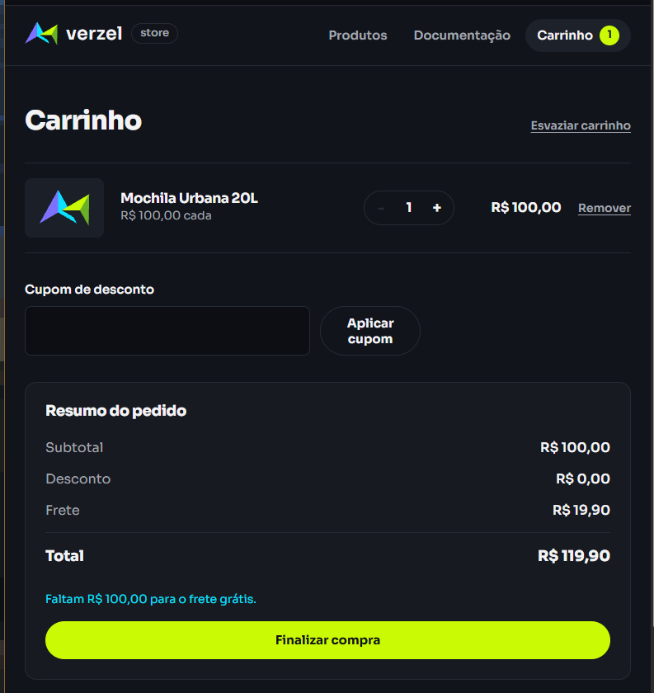 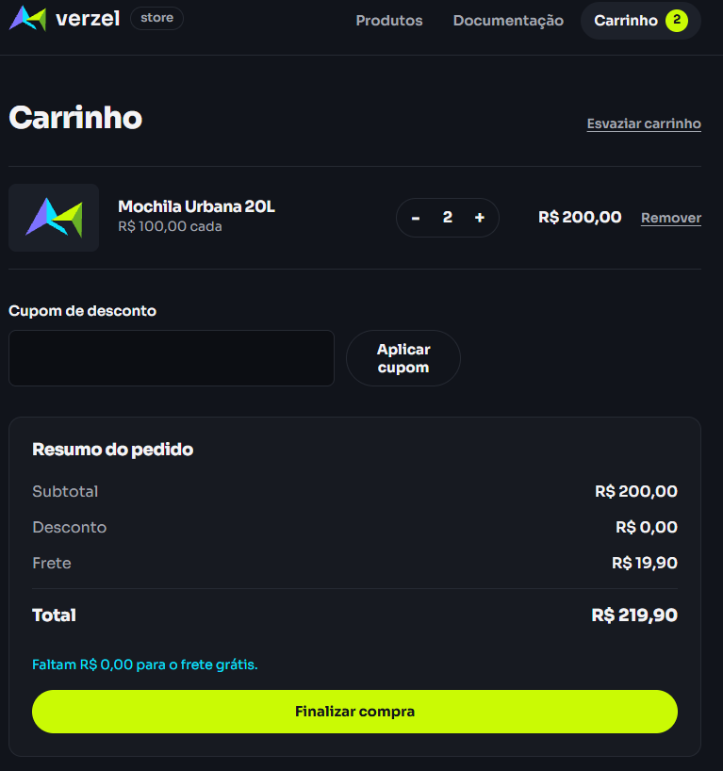 | Yasmin Leite / 09-10-2043 | O valor exibido de R$200,00 deveria ser disppnibilizado frete gratuito, e o comportamento desde teste é apenas não exibir valor faltando, por isso é um teste válido, mas o outro comportamento acomapanha o BUG-003.
CT-19 | Carrinho | Cinco unidades do mesmo produto são permitidas | UI / API | CA10 | 1. Acessar a Verzel Store com o carrinho vazio. 2. Adicionar 5 unidades de Garrafa Térmica 750ml. 3. Conferir quantidade, subtotal e total. 4. API: POST /api/carrinho/calcular com P008 x5 e conferir os mesmos valores. | Quantidade: 5 Subtotal: R$ 250,00 Total: R$ 250,00 | Passou |  |  | Yasmin Leite / 09-10-2044
CT-20 | Carrinho | A sexta unidade do mesmo produto não é aceita na interface | UI | CA10, AMB-06 | 1. Acessar a Verzel Store com o carrinho vazio. 2. Adicionar 5 unidades de Garrafa Térmica 750ml. 3. Tentar aumentar a quantidade da Garrafa Térmica 750ml. | Quantidade continua 5. Subtotal continua R$ 250,00. | Passou |  |  | Yasmin Leite / 09-10-2045 | AMB-06: registrar se há mensagem ou se o botão fica desabilitado.
CT-21 | Carrinho | Adições repetidas pela lista de produtos respeitam o limite acumulado | UI | CA10, AMB-06 | 1. Acessar a Verzel Store com o carrinho vazio. 2. Na lista de produtos, clicar 6 vezes em "Adicionar ao carrinho" do Boné Aba Curva. 3. Conferir a quantidade e o subtotal no carrinho. | Quantidade de Boné Aba Curva no carrinho: 5 Subtotal: R$ 249,50 | Passou |  |  | Yasmin Leite / 09-10-2046
CT-22 | Carrinho | O limite de 5 unidades vale por produto, não pelo carrinho todo | UI | CA10 | 1. Acessar a Verzel Store com o carrinho vazio. 2. Adicionar 5 unidades de Garrafa Térmica 750ml. 3. Adicionar 5 unidades de Kit 3 Pares de Meias. 4. Conferir o carrinho. | 5 unidades de Garrafa Térmica 750ml e 5 unidades de Kit 3 Pares de Meias. Subtotal: R$ 399,50 | Passou |  |  | Yasmin Leite / 09-10-2047
CT-23 | Carrinho | Alterar a quantidade ou remover um item atualiza os valores | UI | - | 1. Acessar a Verzel Store com o carrinho vazio. 2. Adicionar 2 unidades de Mochila Urbana 20L e 1 unidade de Boné Aba Curva. 3. Reduzir a quantidade da Mochila Urbana 20L para 1 e conferir o subtotal. 4. Remover o Boné Aba Curva e conferir subtotal e total. | Após reduzir a Mochila: subtotal R$ 149,90. Após remover o Boné: subtotal R$ 100,00 e total R$ 119,90. | Passou |  |  | Yasmin Leite / 09-10-2048
CT-24 | Carrinho | Valores têm 2 casas decimais, sem resíduos de ponto flutuante | UI / API | CA11 | 1. Acessar a Verzel Store com o carrinho vazio. 2. Para Calça Jeans Slim e depois Kit 3 Pares de Meias: adicionar 3 unidades e conferir subtotal e total sem cupom. 3. Aplicar BEMVINDO10 e conferir subtotal, desconto e total. 4. API: repetir com POST /api/carrinho/calcular (P002 x3 e P006 x3) e verificar que nenhum valor monetário da resposta tem mais de 2 casas decimais. | Calça Jeans Slim x3: sem cupom subtotal R$ 419,70 e total R$ 419,70; com cupom desconto R$ 41,97 e total R$ 377,73. Kit 3 Pares de Meias x3: sem cupom subtotal R$ 89,70 e total R$ 109,60; com cupom desconto R$ 8,97 e total R$ 100,63. | Passou |  |  | Yasmin Leite / 09-10-2049 | Em ponto flutuante: 139.9*3 = 419.70000000000005 e 29.9*3 = 89.69999999999999.
CT-25 | Carrinho | O contador do menu "Carrinho" reflete o conteúdo do carrinho | UI | AMB-16 | 1. Acessar a Verzel Store com o carrinho vazio. 2. Confirmar que o contador do menu "Carrinho" mostra 0. 3. Adicionar 2 unidades de Boné Aba Curva e 1 unidade de Camiseta Essencial. 4. Conferir o contador. | Contador mostra 3 (soma de unidades). | Passou |  | 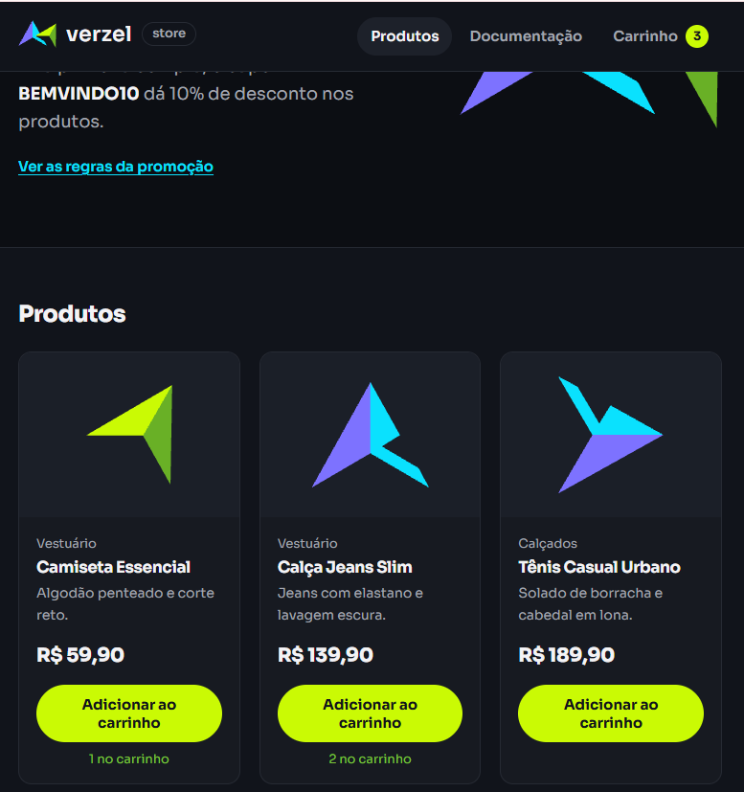 | Yasmin Leite / 09-10-2050 | AMB-16: registrar se mostra 2 (produtos distintos).
CT-26 | Carrinho | O carrinho persiste ao recarregar a mesma aba e começa vazio em outra aba | UI | AMB-15 | 1. Acessar a Verzel Store com o carrinho vazio. 2. Adicionar 1 unidade de Camiseta Essencial. 3. Recarregar a página e conferir o carrinho. 4. Abrir a loja em outra aba do navegador e conferir o carrinho. | Após recarregar: carrinho continua com 1 unidade de Camiseta Essencial. Em outra aba: carrinho vazio. | Passou |  |  | Yasmin Leite / 09-10-2051
CT-27 | Carrinho | O catálogo exibe os 8 produtos com nome e preço corretos | UI / API | - | 1. Acessar a página de produtos. 2. Contar os produtos exibidos. 3. API: GET /api/produtos e comparar nome e preço de cada produto com a interface. | 8 produtos exibidos. Nome e preço iguais aos do endpoint GET /api/produtos. Preços no formato "R$ 59,90". | Passou |  |  | Yasmin Leite / 09-10-2052
CT-28 | Pedido | Confirmar um pedido válido sem cupom | UI | smoke | 1. Acessar a Verzel Store com o carrinho vazio. 2. Adicionar 1 unidade de Mochila Urbana 20L. 3. Finalizar o pedido com nome Maria Silva, e-mail maria@exemplo.com e CEP 01310-100. 4. Conferir a confirmação do pedido. | Confirmação com número no formato VZ- seguido de 6 dígitos. Resumo: subtotal R$ 100,00; frete R$ 19,90; total R$ 119,90. | Passou |  |  | Yasmin Leite / 09-10-2053
CT-29 | Pedido | Criar pedido via API com cupom devolve o mesmo resumo do cálculo | API | CA01, CA09, automatizar | 1. Postman: POST /api/pedidos com o corpo: { "cliente": { "nome": "Maria Silva", "email": "maria@exemplo.com", "cep": "01310-100" }, "itens": [ { "produtoId": "P005", "quantidade": 1 } ], "cupom": "BEMVINDO10" } 2. Conferir status e campos da resposta. | Status 201. numero no formato ^VZ-[0-9]{6}$ criadoEm em ISO 8601 cliente.cep = "01310100" subtotal 100 e desconto 10 frete 19.9 e freteGratis false valorFaltanteFreteGratis 100 total 109.9 cupom.aplicado true | Passou |  |  | Yasmin Leite / 09-10-2054
CT-30 | Pedido | Nome sem sobrenome é rejeitado | UI / API | AMB-10, BUG | 1. Acessar a Verzel Store com o carrinho vazio. 2. Adicionar 1 unidade de Mochila Urbana 20L. 3. Finalizar o pedido com e-mail maria@exemplo.com, CEP 01310-100 e, um por vez, os nomes: 'Maria' (espaço no final), vazio. 4. Conferir a resposta em cada tentativa. 5. API: repetir com POST /api/pedidos. | Pedido rejeitado com erro de validação no campo "nome" nas três tentativas. | Passou |  | 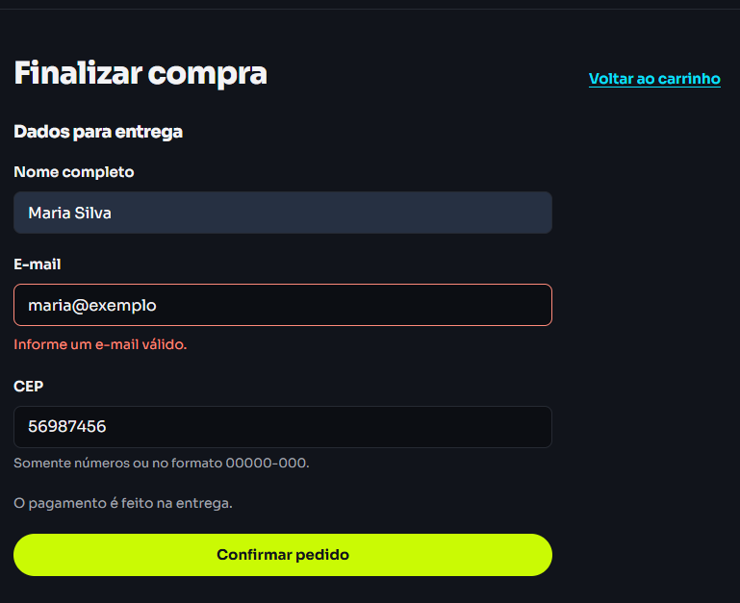 | Yasmin Leite / 09-10-2055
CT-31 | Pedido | Validação do formato do e-mail | UI / API | AMB-11 | 1. Acessar a Verzel Store com o carrinho vazio. 2. Adicionar 1 unidade de Mochila Urbana 20L. 3. Finalizar com nome Maria Silva, CEP 01310-100 e o e-mail maria@exemplo.com. 4. Repetir, um por vez, com: maria.exemplo.com, maria@, @exemplo.com, maria@exemplo. 5. API: repetir com POST /api/pedidos. | maria@exemplo.com: pedido confirmado. Os quatro e-mails inválidos: pedido rejeitado com erro de validação no campo "email". | Falhou |  | 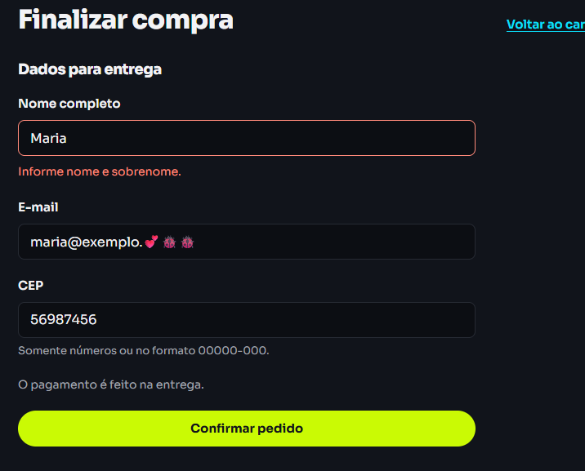 | Yasmin Leite / 09-10-2056 | O sistema aceita qualquee validação desde que no formato tenha "@" e "."
CT-32 | Pedido | Validação do CEP (8 dígitos, com ou sem hífen) | UI / API | AMB-12 | 1. Acessar a Verzel Store com o carrinho vazio. 2. Adicionar 1 unidade de Mochila Urbana 20L. 3. Finalizar com nome Maria Silva, e-mail maria@exemplo.com e CEP 01310-100; repetir com 01310100. 4. Repetir, um por vez, com: 0131010, 013101000, 0131010A, 013101-00. 5. API: repetir com POST /api/pedidos. | 01310-100 e 01310100: pedido confirmado. Os quatro CEPs inválidos: pedido rejeitado com erro de validação no campo "cep". | Passou |  |  | Yasmin Leite / 09-10-2057
CT-33 | Pedido | Não é possível finalizar um pedido com o carrinho vazio | UI / API | AMB-14 | 1. Acessar a Verzel Store com o carrinho vazio. 2. Tentar finalizar o pedido com o carrinho vazio. 3. API: POST /api/pedidos com cliente válido e "itens": []. | UI: finalização não é permitida. API: status 422 e erro.codigo ITENS_OBRIGATORIOS. | Passou |  |  | Yasmin Leite / 09-10-2060
CT-34 | Pedido | UI e API exibem os mesmos valores para o mesmo carrinho | UI / API | smoke | 1. Acessar a Verzel Store com o carrinho vazio. 2. Montar na interface cada carrinho: (a) 1 Mochila Urbana 20L com BEMVINDO10; (b) 4 Boné Aba Curva sem cupom; (c) 1 Jaqueta Corta-Vento com BEMVINDO10. 3. Para cada um, enviar POST /api/carrinho/calcular com os mesmos itens e cupom. 4. Comparar subtotal, desconto, frete, valor faltante e total. | Todos os valores da API são iguais aos exibidos no carrinho, nos três casos. | Passou |  | 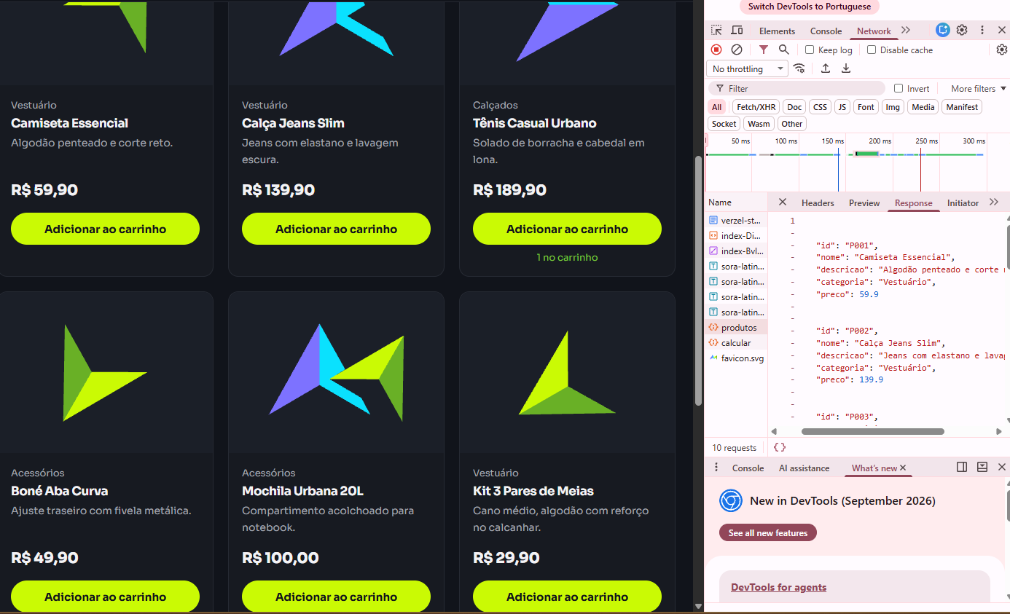 | Yasmin Leite / 09-10-2061
CT-35 | Pedido | O fluxo não tem etapa de pagamento online | UI | - | 1. Acessar a Verzel Store com o carrinho vazio. 2. Adicionar 1 unidade de Mochila Urbana 20L. 3. Finalizar o pedido com dados válidos. | Nenhum dado de pagamento é solicitado. A confirmação do pedido é exibida. | Passou |  |  | Yasmin Leite / 09-10-2062
CT-36 | Contrato da API | Listar produtos | API | smoke | 1. Postman: GET /api/produtos. 2. Conferir status, quantidade, campos e preços. | Status 200 e lista com 8 produtos. Cada produto com id, nome, descricao, categoria e preco. Preços de P001 a P008: 59.9, 139.9, 189.9, 49.9, 100, 29.9, 229.9 e 50. | Passou |  |  | Yasmin Leite / 09-10-2063
CT-37 | Contrato da API | Consultar produto existente | API | - | 1. Postman: GET /api/produtos/P001. | Status 200; nome "Camiseta Essencial" e preco 59.9. | Passou |  |  | Yasmin Leite / 09-10-2064
CT-40 | Contrato da API | Consultar produto inexistente | API | AMB-19 | 1. Postman: GET /api/produtos/P999. 2. Repetir com /api/produtos/P000. | Nos dois casos: status 404 e erro.codigo PRODUTO_NAO_ENCONTRADO. | Passou |  |  | Yasmin Leite / 09-10-2065 | Variante a registrar sem classificar como bug: GET /api/produtos/p001 (minúsculo).
CT-41 | Contrato da API | Cálculo com cupom inválido ou expirado não gera erro | API | CA03, CA04 | 1. Postman: POST /api/carrinho/calcular com 1 unidade de P005 e cupom DESCONTO50. 2. Repetir com o cupom VERAO2026. | Status 200; desconto 0; total 119.9; cupom.aplicado false. DESCONTO50: cupom.mensagem "Cupom inválido." VERAO2026: cupom.mensagem "Cupom expirado." | Passou |  |  | Yasmin Leite / 09-10-2066
CT-42 | Contrato da API | Limite de 5 unidades do mesmo produto na API | API | CA10, automatizar | 1. Postman: POST /api/carrinho/calcular com 5 unidades de P008. 2. Repetir com 6 unidades e com 100 unidades de P008. 3. POST /api/pedidos com cliente válido e 6 unidades de P008. | 5 unidades: status 200; subtotal 250; frete 0; total 250. 6 e 100 unidades: status 422; erro.codigo QUANTIDADE_MAXIMA_EXCEDIDA; erro.campo "itens[0].quantidade". Pedido com 6 unidades: status 422 e QUANTIDADE_MAXIMA_EXCEDIDA. | Passou |  |  | Yasmin Leite / 09-10-2067
CT-43 | Contrato da API | Quantidade que não é inteiro maior ou igual a 1 | API | AMB-08 | 1. Postman: POST /api/carrinho/calcular com P001 e, um por vez, quantidade: 0, -1, 1.5, "2" (texto), null, campo ausente. | Em todos: status 422; erro.codigo QUANTIDADE_INVALIDA; erro.campo "itens[0].quantidade". | Passou |  |  | Yasmin Leite / 09-10-2068
CT-44 | Contrato da API | Lista de itens ausente ou vazia | API | - | 1. Postman: POST /api/carrinho/calcular com { "itens": [] }. 2. Repetir com { "cupom": "BEMVINDO10" }. | Nos dois casos: status 422 e erro.codigo ITENS_OBRIGATORIOS. | Passou |  |  | Yasmin Leite / 09-10-2069
CT-45 | Contrato da API | Item que não é um objeto com produtoId e quantidade | API | - | 1. Postman: POST /api/carrinho/calcular com itens igual a, um por vez: ["P001"], [{ "quantidade": 1 }], [{ "produtoId": "P001" }]. | Em todos: status 422 e erro.codigo ITEM_INVALIDO. | Passou |  |  | Yasmin Leite / 09-10-2070
CT-46 | Contrato da API | Item com produto inexistente | API | - | 1. Postman: POST /api/carrinho/calcular com 1 unidade de P999. | Status 422 e erro.codigo PRODUTO_NAO_ENCONTRADO. | Passou |  |  | Yasmin Leite / 09-10-2071 | Atenção: aqui é 422, enquanto GET /api/produtos/P999 retorna 404 (CT-40).
CT-47 | Contrato da API | Mesmo produto repetido na lista de itens | API | - | 1. Postman: POST /api/carrinho/calcular com os itens P001 x2 e P001 x1. | Status 422 e erro.codigo ITEM_DUPLICADO. | Passou |  |  | Yasmin Leite / 09-10-2072
CT-48 | Contrato da API | Corpo da requisição que não é um JSON válido | API | AMB-18 | 1. Postman: POST /api/carrinho/calcular com o corpo { itens: [ }. 2. Repetir com o corpo: texto simples. | Nos dois casos: status 400 e erro.codigo JSON_INVALIDO. | Passou |  |  | Yasmin Leite / 09-10-2073 | Sem o cabeçalho Content-Type, registrar o comportamento (qualquer 5xx seria bug).
CT-49 | Contrato da API | Método HTTP não permitido em rota existente | API | - | 1. Postman: enviar GET /api/carrinho/calcular, GET /api/pedidos, POST /api/produtos e DELETE /api/produtos/P001. | Nos quatro casos: status 405 e erro.codigo METODO_NAO_PERMITIDO. | Passou |  |  | Yasmin Leite / 09-10-2074
CT-50 | Contrato da API | Rota inexistente | API | - | 1. Postman: GET /api/rota-que-nao-existe. | Status 404 e erro.codigo ROTA_NAO_ENCONTRADA. | Passou |  |  | Yasmin Leite / 09-10-2075
CT-51 | Contrato da API | Formato padrão dos erros de validação | API | AMB-13 | 1. Postman: POST /api/carrinho/calcular com 6 unidades de P008. 2. POST /api/pedidos com cliente de nome "Maria", e-mail maria@exemplo.com, CEP 01310-100 e 1 unidade de P005. | Item: status 422 e a resposta contém erro.codigo, erro.mensagem e erro.campo. Cliente: status 422; erro.codigo DADOS_INVALIDOS; erro.mensagem não vazia; detalhes em "campos". | Passou |  |  | Yasmin Leite / 09-10-2076
CT-52 | Contrato da API | O cálculo não grava nada e é repetível | API | - | 1. Postman: POST /api/carrinho/calcular com 1 unidade de P005 e cupom BEMVINDO10. 2. Enviar exatamente a mesma requisição novamente e comparar as respostas. | A segunda resposta é idêntica à primeira. Nenhum número de pedido é gerado pelo cálculo. | Passou |  |  | Yasmin Leite / 09-10-2077
CT-53 | Cupom | Código vazio ou só com espaços equivale a não informar cupom | UI / API | CA03, AMB-03 | 1. Acessar a Verzel Store com o carrinho vazio. 2. Adicionar 1 unidade de Mochila Urbana 20L. 3. Aplicar o cupom vazio e, depois, um cupom só com espaços. 4. Conferir desconto, total e se há erro de servidor. 5. Repetir no canal API (Postman): POST /api/carrinho/calcular com os mesmos itens e cupom e conferir os mesmos valores. | Nenhum cupom é aplicado. Desconto: R$ 0,00 Total: R$ 119,90 Nenhum erro de servidor exibido. | Passou |  |  | Yasmin Leite / 09-10-2078 | O cenário no .feature está sem a tabela de Exemplos; foram assumidos os casos vazio e só espaços.

